様式-2（品質証明書）
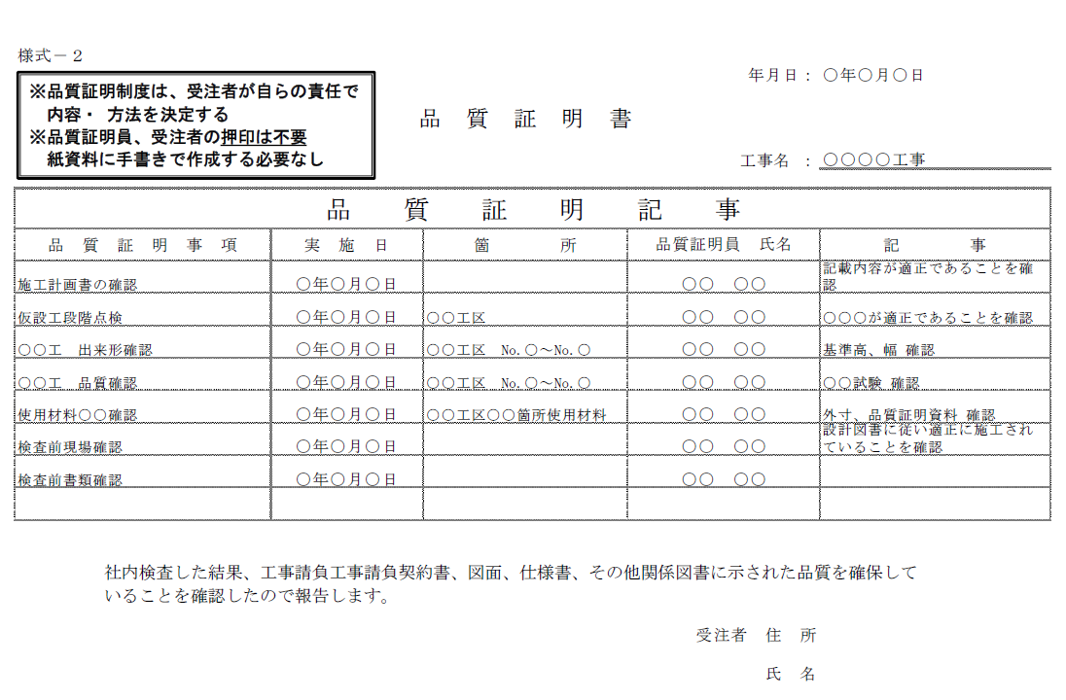
様式－２
 |  |  |  | 年月日：

 |  | 品 質 証 明 書

 |  |  |  | 工事名 ：

品 質 証 明 記 事
品 質 証 明 事 項 | 実 施 日 | 箇 所 | 品質証明員氏名 |  | 記 事

社内検査した結果、工事請負契約書、図面、仕様書、その他関係図書に示された品質を確保して
いることを確認したので報告します。

 |  |  |  | 受注者 住 所

 |  |  |  | 氏 名

